Licença de utilização
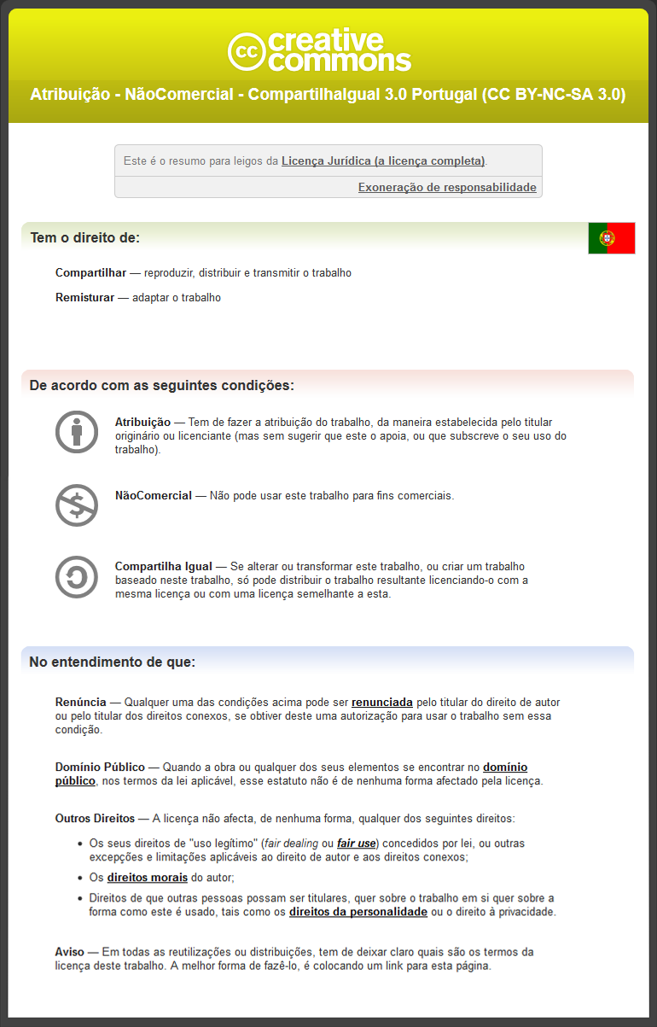
© Daniel Pinto 2012
http://danielpinto.net/ferramentas/

3.12
3.12 % de consultas ao utente pelo seu medico de família
 | 2011 | 2012 | 2013
Jan
Fev
Mar
Abr
Mai
Jun
Jul
Ago
Set
Out
Nov
Dez

3.15
3.15 Taxa de utilização global de consultas
 | 2011 | 2012 | 2013
Jan
Fev
Mar
Abr
Mai
Jun
Jul
Ago
Set
Out
Nov
Dez

4.18
4.18 Taxa de visitas domiciliárias médicas por 1.000 inscritos
 | 2011 | 2012 | 2013
Jan
Fev
Mar
Abr
Mai
Jun
Jul
Ago
Set
Out
Nov
Dez

4.30
4.30 Taxa de visitas domiciliárias de enfermagem por 1.000 inscritos
 | 2011 | 2012 | 2013
Jan
Fev
Mar
Abr
Mai
Jun
Jul
Ago
Set
Out
Nov
Dez

5.10i
5.10i % de hipertensos com registo de pressão arterial nos últimos 6 meses
 | 2011 | 2012 | 2013
Jan
Fev
Mar
Abr
Mai
Jun
Jul
Ago
Set
Out
Nov
Dez

5.10Mi
5.10Mi % de hipertensos com registo de Pressão Arterial em cada semestre
 | 2011 | 2012 | 2013
Jan
Fev
Mar
Abr
Mai
Jun
Jul
Ago
Set
Out
Nov
Dez

5.1M
5.1M % de mulheres entre os 50 e 69 anos com mamografia registada nos últimos 2 anos
 | 2011 | 2012 | 2013
Jan
Fev
Mar
Abr
Mai
Jun
Jul
Ago
Set
Out
Nov
Dez

5.2
5.2 % de mulheres entre 25 e 64 anos com colpocitologia actualizada (3 anos)
 | 2011 | 2012 | 2013
Jan
Fev
Mar
Abr
Mai
Jun
Jul
Ago
Set
Out
Nov
Dez

5.4M2
5.4M2 % de diabéticos com >= 2 HbA1C reg. nos últimos 12 meses, desde q abranjam 2 sem.
 | 2011 | 2012 | 2013
Jan
Fev
Mar
Abr
Mai
Jun
Jul
Ago
Set
Out
Nov
Dez

6.12
6.12 % de primeiras consultas na vida efectuadas até aos 28 dias
 | 2011 | 2012 | 2013
Jan
Fev
Mar
Abr
Mai
Jun
Jul
Ago
Set
Out
Nov
Dez

6.1M1
6.1M1 % de crianças com PNV actualizado aos 2 anos
 | 2011 | 2012 | 2013
Jan
Fev
Mar
Abr
Mai
Jun
Jul
Ago
Set
Out
Nov
Dez

6.1M2
6.1M2 % de crianças com PNV actualizado aos 7 anos
 | 2011 | 2012 | 2013
Jan
Fev
Mar
Abr
Mai
Jun
Jul
Ago
Set
Out
Nov
Dez

6.9
6.9 % de primeiras consultas de gravidez no primeiro trimestre (vigiadas)
 | 2011 | 2012 | 2013
Jan
Fev
Mar
Abr
Mai
Jun
Jul
Ago
Set
Out
Nov
Dez

6.9M
6.9M % de primeiras consultas de gravidez no primeiro trimestre
 | 2011 | 2012 | 2013
Jan
Fev
Mar
Abr
Mai
Jun
Jul
Ago
Set
Out
Nov
Dez

7.6
7.6 Custo médio de medicamentos prescritos por utilizador (PVP)
 | 2011 | 2012 | 2013
Jan
Fev
Mar
Abr
Mai
Jun
Jul
Ago
Set
Out
Nov
Dez

7.6d1
7.6d1 Custo médio de medicamentos facturados, PVP, por utilizador (SNS)
 | 2011 | 2012 | 2013
Jan
Fev
Mar
Abr
Mai
Jun
Jul
Ago
Set
Out
Nov
Dez

7.6d2
7.6d2 Custo médio de medicamentos prescritos, suportados pelo SNS, por utilizador (SNS)
 | 2011 | 2012 | 2013
Jan
Fev
Mar
Abr
Mai
Jun
Jul
Ago
Set
Out
Nov
Dez

7.7
7.7 Custo médio de MCDTs prescritos por utilizador
 | 2011 | 2012 | 2013
Jan
Fev
Mar
Abr
Mai
Jun
Jul
Ago
Set
Out
Nov
Dez

7.7d1
7.7d1 Custo médio de MCDT s facturados por utilizador (SNS)
 | 2011 | 2012 | 2013
Jan
Fev
Mar
Abr
Mai
Jun
Jul
Ago
Set
Out
Nov
Dez

3.22M
3.22M Taxa de utilização de consultas de enfermagem em Planeamento Familiar (M15-49a)
 | 2011 | 2012 | 2013
Jan
Fev
Mar
Abr
Mai
Jun
Jul
Ago
Set
Out
Nov
Dez

4.10 1M
4.10 1M Nº médio de consultas médicas de vigilância de saúde infantil no 2º ano de vida
 | 2011 | 2012 | 2013
Jan
Fev
Mar
Abr
Mai
Jun
Jul
Ago
Set
Out
Nov
Dez

4.10 2E
4.10 2E Nº médio de consultas enf. de vigilância de saúde infantil no 2º ano de vida
 | 2011 | 2012 | 2013
Jan
Fev
Mar
Abr
Mai
Jun
Jul
Ago
Set
Out
Nov
Dez

4.10M 1M
4.10M 1M % de crianças com pelo menos 3 consultas médicas de saúde infantil no 2º ano de vida
 | 2011 | 2012 | 2013
Jan
Fev
Mar
Abr
Mai
Jun
Jul
Ago
Set
Out
Nov
Dez

4.10M 2E
4.10M 2E % de crianças com pelo menos 3 consultas enf. de saúde infantil no 2º ano de vida
 | 2011 | 2012 | 2013
Jan
Fev
Mar
Abr
Mai
Jun
Jul
Ago
Set
Out
Nov
Dez

4.22
4.22 Nº médio de consultas de enfermagem em saúde materna
 | 2011 | 2012 | 2013
Jan
Fev
Mar
Abr
Mai
Jun
Jul
Ago
Set
Out
Nov
Dez

4.22M
4.22M % de grávidas com 6 ou mais consultas de enfermagem em saúde materna
 | 2011 | 2012 | 2013
Jan
Fev
Mar
Abr
Mai
Jun
Jul
Ago
Set
Out
Nov
Dez

4.33
4.33 % de visitas domiciliárias de enfermagem realizadas a puérperas vigiadas na USF durante a gravidez
 | 2011 | 2012 | 2013
Jan
Fev
Mar
Abr
Mai
Jun
Jul
Ago
Set
Out
Nov
Dez

4.34M
4.34M % visitas domiciliárias de enfermagem realizadas a recém-nascidos até aos 15 dias de vida
 | 2011 | 2012 | 2013
Jan
Fev
Mar
Abr
Mai
Jun
Jul
Ago
Set
Out
Nov
Dez

4.9 1M
4.9 1M Nº médio de consultas de vigilância de saúde infantil dos 0 aos 11 meses
 | 2011 | 2012 | 2013
Jan
Fev
Mar
Abr
Mai
Jun
Jul
Ago
Set
Out
Nov
Dez

4.9 2E
4.9 2E Nº médio de consultas enf. de vigilância de saúde infantil dos 0 aos 11 meses
 | 2011 | 2012 | 2013
Jan
Fev
Mar
Abr
Mai
Jun
Jul
Ago
Set
Out
Nov
Dez

4.9M 1M
4.9M 1M % de crianças com pelo menos 6 consultas de vigilância de saúde infantil dos 0 aos 11 meses
 | 2011 | 2012 | 2013
Jan
Fev
Mar
Abr
Mai
Jun
Jul
Ago
Set
Out
Nov
Dez

4.9M 2E
4.9M 2E % de crianças com pelo menos 6 consultas Enf. de vigilância de saúde infantil dos 0 aos 11 meses
 | 2011 | 2012 | 2013
Jan
Fev
Mar
Abr
Mai
Jun
Jul
Ago
Set
Out
Nov
Dez

5.10F
5.10F % de hipertensos com registo de pressão arterial nos últimos 6 meses
 | 2011 | 2012 | 2013
Jan
Fev
Mar
Abr
Mai
Jun
Jul
Ago
Set
Out
Nov
Dez

5.10M F
5.10M F % de hipertensos com registo de Pressão Arterial em cada semestre
 | 2011 | 2012 | 2013
Jan
Fev
Mar
Abr
Mai
Jun
Jul
Ago
Set
Out
Nov
Dez

5.13M1
5.13M1 % de hipertensos com registo de IMC nos últimos 12 meses
 | 2011 | 2012 | 2013
Jan
Fev
Mar
Abr
Mai
Jun
Jul
Ago
Set
Out
Nov
Dez

5.13M2
5.13M2 % de inscritos com 2 anos com peso e altura registados nos últimos 12 meses
 | 2011 | 2012 | 2013
Jan
Fev
Mar
Abr
Mai
Jun
Jul
Ago
Set
Out
Nov
Dez

5.2M
5.2M % de mulheres Vigiadas em PF entre 25 e 49 anos com colpocitologia actualizada (3 anos)
 | 2011 | 2012 | 2013
Jan
Fev
Mar
Abr
Mai
Jun
Jul
Ago
Set
Out
Nov
Dez

5.7
5.7 % de diabéticos com pelo menos um exame dos pés registado no ano
 | 2011 | 2012 | 2013
Jan
Fev
Mar
Abr
Mai
Jun
Jul
Ago
Set
Out
Nov
Dez

6.1
6.1 % de crianças com PNV actualizado aos 2 anos
 | 2011 | 2012 | 2013
Jan
Fev
Mar
Abr
Mai
Jun
Jul
Ago
Set
Out
Nov
Dez

6.13
6.13 % de diagnósticos precoces (THSPKU) realizados até ao 7.º dia de vida do recém-nascido
 | 2011 | 2012 | 2013
Jan
Fev
Mar
Abr
Mai
Jun
Jul
Ago
Set
Out
Nov
Dez

6.19M
6.19M % de diabéticos dos 18 aos 75 anos abrangidos pela consulta de enfermagem
 | 2011 | 2012 | 2013
Jan
Fev
Mar
Abr
Mai
Jun
Jul
Ago
Set
Out
Nov
Dez

6.2M
6.2M % de hipertensos com 25 ou mais anos com vacinação antitetânica actualizada
 | 2011 | 2012 | 2013
Jan
Fev
Mar
Abr
Mai
Jun
Jul
Ago
Set
Out
Nov
Dez

6.4
6.4 % de grávidas com revisão do puerpério efectuada
 | 2011 | 2012 | 2013
Jan
Fev
Mar
Abr
Mai
Jun
Jul
Ago
Set
Out
Nov
Dez

3.22D1
3.22D1 Taxa de utilização de consultas médicas em Planeamento Familiar
 | 2011 | 2012 | 2013
Jan
Fev
Mar
Abr
Mai
Jun
Jul
Ago
Set
Out
Nov
Dez

5.3D1
5.3D1 % inscritos entre os 50 e 74 anos com PSOF ou Colonoscopia actualizada nos últimos 2 anos
 | 2011 | 2012 | 2013
Jan
Fev
Mar
Abr
Mai
Jun
Jul
Ago
Set
Out
Nov
Dez

6.1M3
6.1M3 % de crianças com PNV actualizado aos 14 anos
 | 2011 | 2012 | 2013
Jan
Fev
Mar
Abr
Mai
Jun
Jul
Ago
Set
Out
Nov
Dez

7.6D3
7.6D3 % Consumo (qtd embalagens) de medicamentos genéricos
 | 2011 | 2012 | 2013
Jan
Fev
Mar
Abr
Mai
Jun
Jul
Ago
Set
Out
Nov
Dez

